Sheet1
CHECK LIST
1. Pagrindinis puslapis
1.1 Puslapio logotipas
a | Logotipo kokybė | Passed
b | Rikiavimas su gretimais elementais | Passed
1.2 Pagrindinio puslapio apatinė paraštė
a | Elementų lygiavimas | Passed
1.3 Teksto atitikimas
a | Kambario aprašymas | Failed | Vietoje kambario aprašymas rodomas Placehorlder tekstas.
2. | Padidinus puslapį iki 150 proc. neatsiranda horizontali slankioji juosta. | Failed | Padidinus puslapį atsiranda horizontali slankioji juosta.
3. | Kambario nuotraukos ir žemėlapio atitikimas | Failed | Pagal pateiktą kalbario nuotrauką šalia matosi vandens telkinys, pateiktame žemėlapyje nėra jokio vandens telkinio, Shady Meadows aprašyme vandens telkinys taip pat neminimas.

TEST CASE
https://automationintesting.online/
 | Žingsiai | Duomenys | Tikėtinas rezultatas | Gautas rezultatas | Statusas | Komentarai
Žinutės siuntimas
1. | Įvesti vardą | Daiva D | Žinutė išsiųsta, pateikiamas informacinis pranešimas. | Žinutė išsiųsta, pateikiamas informacinis pranešimas. | Passed
 | Įvesti el.paštą | daivadan01@gmail.com
 | Įvesti telefono numerį | 3706000000
 | Įvesti žinutės temą
 | Įvesti žinutę (daugiau nei 20 simbolių)
2. | Įvesti vardą | Daiva D | Žinutė neišsiųsta, rodomas informacinis pranešimas dėl netinkamo el. pašto formato. | Žinutė neišsiųsta, rodomas informacinis pranešimas dėl netinkamo el. pašto formato. | Passed
 | Įvesti el.paštą | daiva
 | Įvesti telefono numerį | 3706000000
 | Įvesti žinutės temą
 | Įvesti žinutę (daugiau nei 20 simbolių)
3. | Įvesti vardą | Daiva D | Žinutė neišsiųsta, rodomas informacinis pranešimas dėl netinkamo telefono numerio formato. | Žinutė išsiųsta nepaisant netinkamo telefono numerio formato. | Failed
 | Įvesti el.paštą | daivadan01@gmail.com
 | Įvesti telefono numerį | abcdefghihklmnop
 | Įvesti žinutės temą
 | Įvesti žinutę (daugiau nei 20 simbolių)
4. | Įvesti vardą | Daiva D | Žinutė neišsiųsta, rodomas informacinis pranešimas dėl palikto neįvesto lauko. | Žinutė neišsiųsta, rodomas informacinis pranešimas dėl palikto neįvesto lauko. | Passed
 | Įvesti el.paštą | daivadan01@gmail.com
 | Įvesti telefono numerį | 3706000000
 | Įvesti žinutės temą | Paliekamas tuščias laukas
 | Įvesti žinutę (daugiau nei 20 simbolių)
5. | Įvesti vardą | Daiva D | Žinutė neišsiųsta, rodomas informacinis pranešimas dėl palikto neįvesto lauko. | Žinutė neišsiųsta, rodomas informacinis pranešimas dėl palikto neįvesto lauko. | Passed
 | Įvesti el.paštą | daivadan01@gmail.com
 | Įvesti telefono numerį | 3706000000
 | Įvesti žinutės temą
 | Įvesti žinutę (daugiau nei 20 simbolių) | Paliekamas tuščias laukas
Kambario rezervacija
6. | Spausti "Book this room" |  | Rezervacija įvykdoma. Informacinė žinutė rodoma ekrane. Grįžus į kalendorių atitinkamos dienos rodomos kaip užimtos. | Rezervacija įvykdoma. Informacinė žinutė rodoma ekrane. Grįžus į kalendorių atitinkamos dienos rodomos kaip užimtos. | Passed | Nėra patogus dators pasirinkimas. Spaudžiant ant datos, ji nėra užsiksuojama todėl gali atrodyti, kad pasitrinkimas kalendoriuje nėra įvykdytas. Rezervacijos data pasirenkamas pelės klavišu paspaudus ant datos ir kursorių tempiant per norimą dienų skaičių.
 | Pasirinkti kalendoriuje reikiamą datą
 | Įvesti vardą | Daiva
 | Įvesti pavardę | Dva
 | Įvesti el. paštą | daivadan01@gmail.com
 | Įvesti telefono numerį | 3706000000
 | Spausti "Book"
7. | Spausti "Book this room" |  | Rezervacija nevykdoma, rodomas pranešimas dėl netinkamo el. pašto formato. | Rezervacija nevykdoma, rodomas pranešimas dėl netinkamo el. pašto formato. | Passed
 | Pasirinkti kalendoriuje reikiamą datą
 | Įvesti vardą | Daiva
 | Įvesti pavardę | Dva
 | Įvesti el. paštą | daiva
 | Įvesti telefono numerį | 3706000000
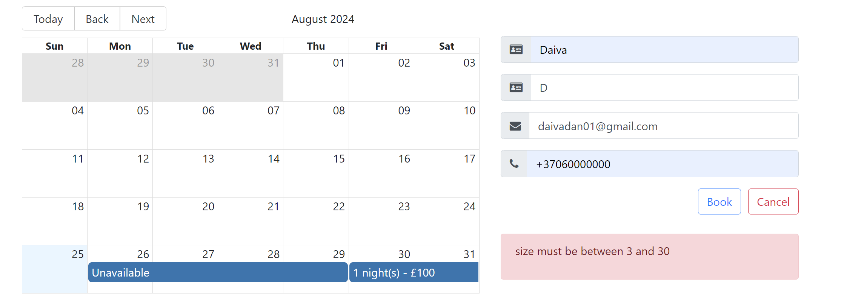
 | Spausti "Book"
8. | Spausti "Book this room" |  | Rezervacija įvykdoma. Informacinė žinutė rodoma ekrane. Grįžus į kalendorių atitinkamos dienos rodomos kaip užimtos. | Rezervacija nevykdoma, galima suprasti, kad rodomas pranešimas dėl per trumpos pavardės įvedimo, tačiau pranešime nėra tiksliai įvardinama, kad būtent pavardės laukas per trumpas. | Failed
 | Pasirinkti kalendoriuje reikiamą datą
 | Įvesti vardą | Daiva
 | Įvesti pavardę | D
 | Įvesti el. paštą | daivadan01@gmail.com
 | Įvesti telefono numerį | 3706000000
 | Spausti "Book"
9. | Spausti "Book this room" |  | Rezervacija įvykdoma. Informacinė žinutė rodoma ekrane. Grįžus į kalendorių atitinkamos dienos rodomos kaip užimtos. | Rezervacija nevykdoma, galima suprasti, kad rodomas pranešimas dėl per trumpo vardo įvedimo, tačiau pranešime nėra tiksliai įvardinama, kad būtent vardo laukas per trumpas. | Failed
 | Pasirinkti kalendoriuje reikiamą datą
 | Įvesti vardą | D
 | Įvesti pavardę | Dva
 | Įvesti el. paštą | daivadan01@gmail.com
 | Įvesti telefono numerį | 3706000000
 | Spausti "Book"
9. | Spausti "Book this room" |  | Rezervacija nevykdoma, rodomas pranešimas dėl netinkamo telefono numerio formato. | Rezervacija įvykdoma. Informacinė žinutė rodoma ekrane. Grįžus į kalendorių atitinkamos dienos rodomos kaip užimtos. | Failed
 | Pasirinkti kalendoriuje reikiamą datą
 | Įvesti vardą | Daiva
 | Įvesti pavardę | Dva
 | Įvesti el. paštą | daivadan01@gmail.com
 | Įvesti telefono numerį | abcdefghijklmnop
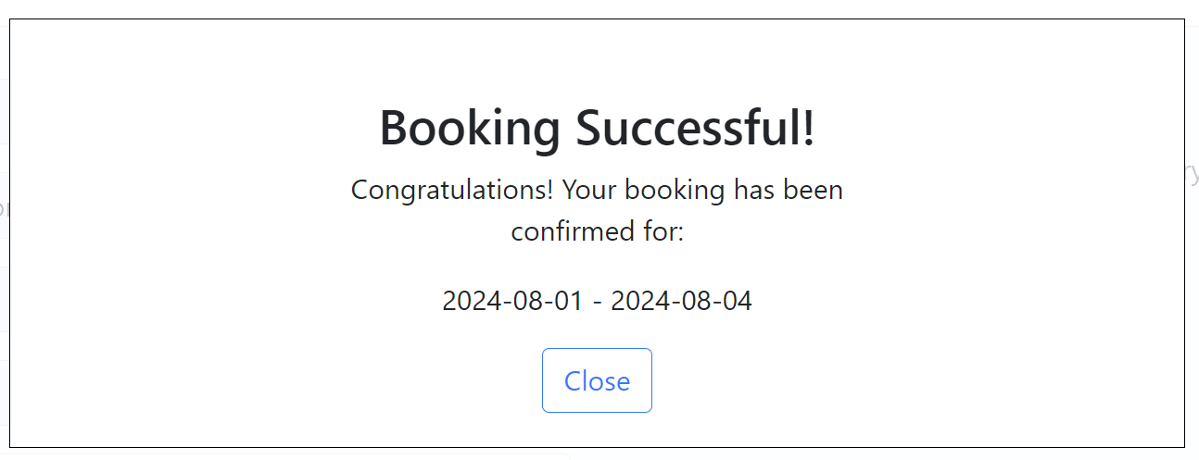
 | Spausti "Book"
10. | Spausti "Book this room" |  | Rezervacija nevykdoma, rodomas pranešimas dėl netinkamos datos pasirinkimo. | Rezervacija įvykdoma. Informacinė žinutė rodoma ekrane. Grįžus į kalendorių atitinkamos dienos rodomos kaip užimtos. | Failed
 | Pasirinkti kalendoriuje reikiamą datą | Pasirenkama netinkama atgalinė data.
 | Įvesti vardą | Daiva
 | Įvesti pavardę | Dva
 | Įvesti el. paštą | daivadan01@gmail.com
 | Įvesti telefono numerį | 3706000000
 | Spausti "Book"

